Algemeen
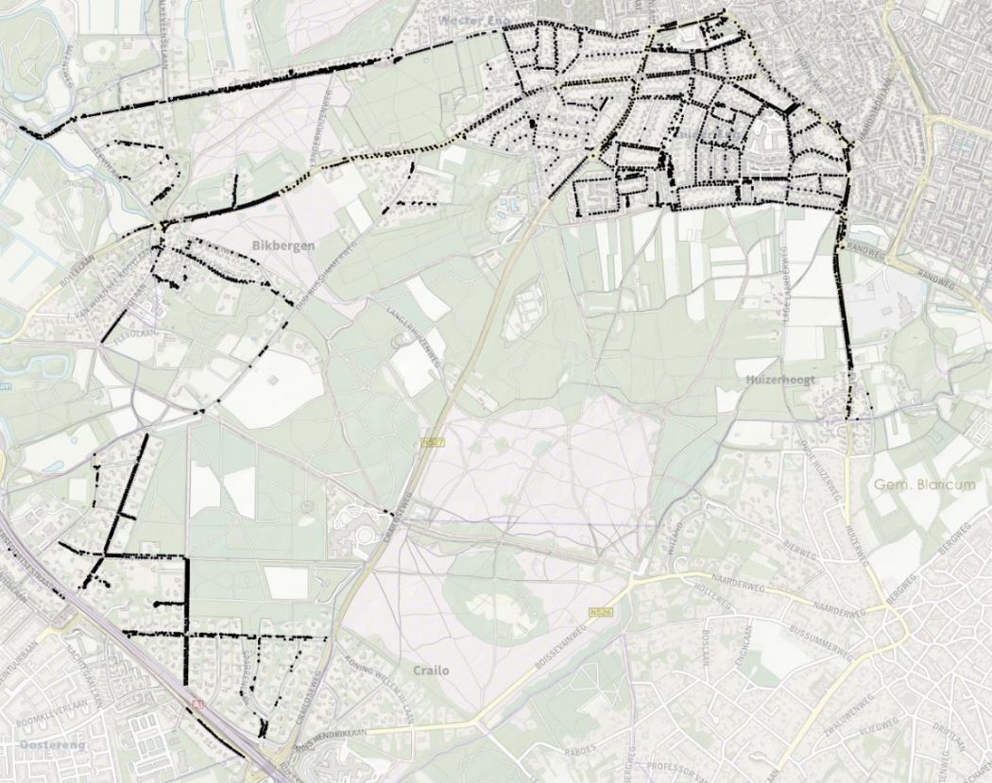
Bijlage Offerte
Beheer Openbare Ruimte Gemeente Huizen
Aanbesteding | inspecties, advies en monitoring onderhoud bomen
 | Nationale procedure
Tenderned kenmerk

Naam bedrijf
Naam ondertekenaar
Functie ondertekenaar
KVK nummer

Kernwaarden Beheer Openbare Ruimte |  | Voorlopige planning aanbesteding (openbare procedure)
Veilig |  | Publicatie Tenderned | 2021-05-25
Gezond |  | Aanwijzing ter plekke | 2021-06-03
Duurzaam |  | Laatste Nota van Inlichtingen | 2021-06-28
 |  | Sluitingsdatum | 2021-07-09
Bedrijfswaarden BOR Groen |  | Beoordelingen | 2021-07-12
Veilig en gezond |  | Verificatie (pre-award audit) | 2021-07-14
Data en organisatie |  | Voorlopige gunning | 2021-07-15
Kosten en baten |  | Bezwaartermijn tot | 2021-08-04
 |  | Definitieve gunning | 2021-08-05
Ter informatie: Bedrijfswaardenmatrix AM Groen
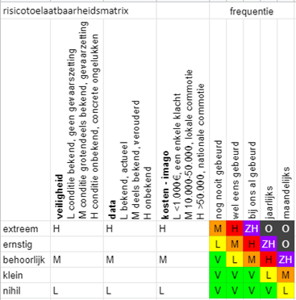
 |  | Huidige aantal bomen NOK 1 | circa 3750
 |  | Visualisatie op kaart van de boom locaties en bosgroepen NOK 1

